Synthèse à copier dans l'outil
Travaux/Aménagement Construction, gros œuvre, terrassement Aménagements intérieurs bâtiment
Matériel / équipement / consommables
Matériel
Plantations / Replantations
Haies, alignement d'arbres et agroforesterie
PLAN DE FINANCEMENT DU PROJET | Montant présenté HT |  | Veuillez saisir les champs sous fond jaune | 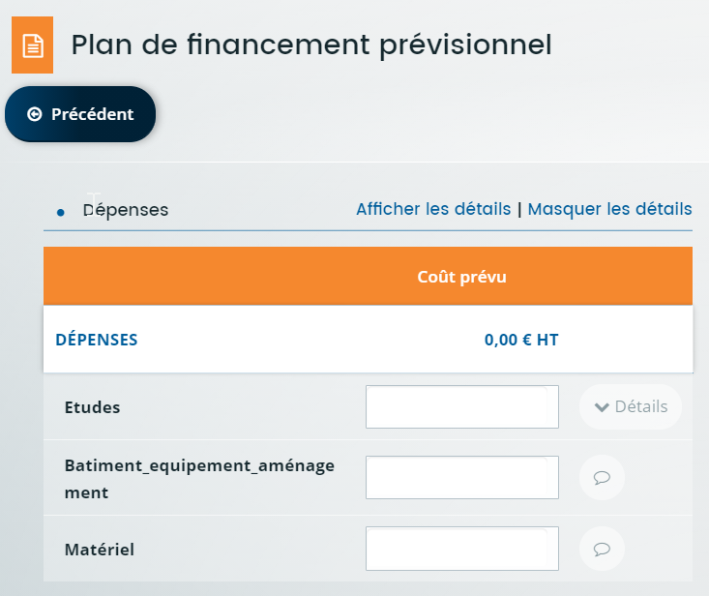
Construction, gros œuvre, terrassement | - €
Aménagements intérieurs bâtiment | - €
Données à saisir dans l'écran Plan de financement prévisionnel Colonne DEPENSES
Matériel | - €
Haies, alignement d'arbres et agroforesterie | - €
TOTAL DEPENSES PRESENTEES | - €
TOTAL DES DEPENSES PRESENTABLES après plafonnement | - € | Application du plafond de dépenses éligibles maximum sur la durée de la programmation PSN 23-27 (300k€)
Seuil de l'assiette éligible | 10,000.00 €
Activez-vous une majoration?
Taux d'aide prévu | 30%
Avez-vous reçu une aide au titre des minimis entreprise depuis les 3 dernières années fiscales glissantes? (plafond d'aide 300k€)
Si oui, pour quel montant total d'aide?
Si vous avez reçu une autre aide sur ce dispositif pour la programmation PSN 2023-2027: combien de dossiers avez-vous déjà déposés en plus de celui-ci?
Si vous avez reçu une autre aide pour un autre projet sur ce dispositif pour la programmation PSN 2023-2027: montant total des dépenses eligibles déjà aidées (en € HT)
Plafond max des dépenses éligibles sur la durée sur la programmation PSN 2023-2027 | 300,000.00 €
Données à saisir dans Financement prévu
FINANCEMENT PREVU (Région + FEADER) | Le seuil de l'assiette éligible n'est pas atteint, pas d'aide possible | Le seuil de l'assiette éligible n'est pas atteint, pas d'aide possible |  | 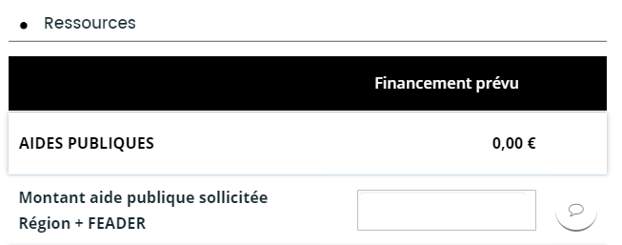
Montant Région | - €
Montant FEADER | - €
Taux d'aide publique calculé plafonné | 0.00% | (Le taux d'aide calculé prend en compte l'éventuel plafonnement de dépenses éligibles ou des aides des minimis)

